Sumário_Summary
 | Sumário / Summary

 | FINANÇAS PÚBLICAS
 | 1.º Trimestre 2020

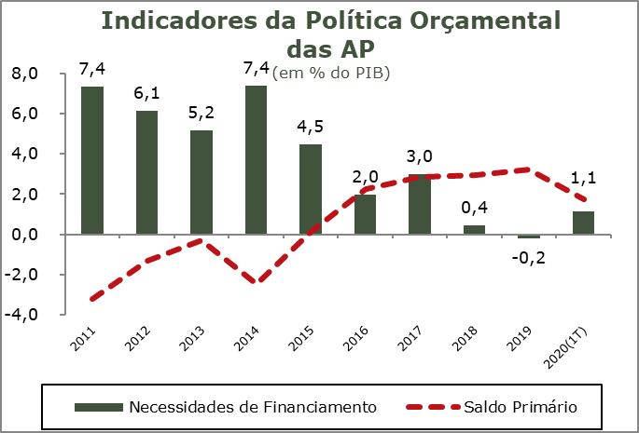 | O primeiro trimestre de 2020, já influenciado, em parte, pelo aumento da despesa e redução da receita provocada pela pandemia do novo corona vírus COVID-19, traduziu-se num desempenho financeiro negativo do sector institucional das Administrações Públicas (SEC2010) registando um saldo global (B.9) de -1,1% do PIB (0,1% no trimestre homólogo de 2019). Este resultado veio interromper a trajetória de ajustamento e consolidação orçamental iniciada com o processo de ajustamento da economia portuguesa que conduziu a um saldo global poistivo de 0,2% em 2019. No primeiro trimestre de 2020 o saldo primário manteve-se positivo em 1,7% do PIB, mas inferior ao que se tinha registado no período homólogo (+3,3%).

 | A poupança bruta alcançada no primeiro trimestre de 2020 foi 376 milhões de euros, cerca de metade da poupança bruta gerada no primeiro trimestre de 2019. Esta evolução resulta da evolução registada na receita e na despesa corrente que tiveram comportamentos distintos face à necessidade de financiar o apoio à economia devido aos efeitos da pandemia. A receita corrente, apesar de ainda registar um crescimento de 1% relativamente ao período homólogo, foi, no entanto, inferior ao crescimento de 3,1% registado na despesa corrente.

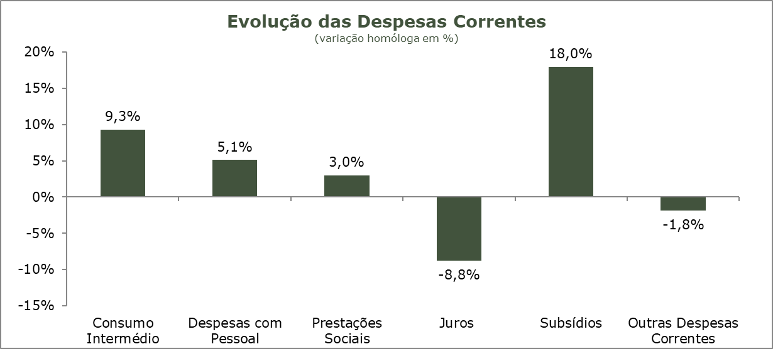 | A receita total do sector das Administrações Públicas cresceu 1,1% no primeiro trimestre, significativamente abaixo dos valores anuais registados nos últimos anos. Este resultado reflete ainda muito parcialmente os efeitos da pandemia nos rendimentos das Famílias e das Empresas. A receita fiscal registou um crescimento nulo e a receita dos impostos sobre a produção e a importação reduziu-se 0,6%. porém a receita com origem nas contribuições sociais cresceu 2,7%, dado o impacto da pandemia no mercado de trabalho ter sido ainda ténue naquele trimestre. De registar, igualmente, um crescimento de 1% na receita com origem nos impostos sobre o rendimento e o património, a qual deverá registar, igualmente, um lag entre a contabilização da receita e a situação do mercado. No primeiro trimestre de 2020, a receita total tinha um peso correspondente a 39,6% do PIB (39,1% no primeiro trimestre de 2019).

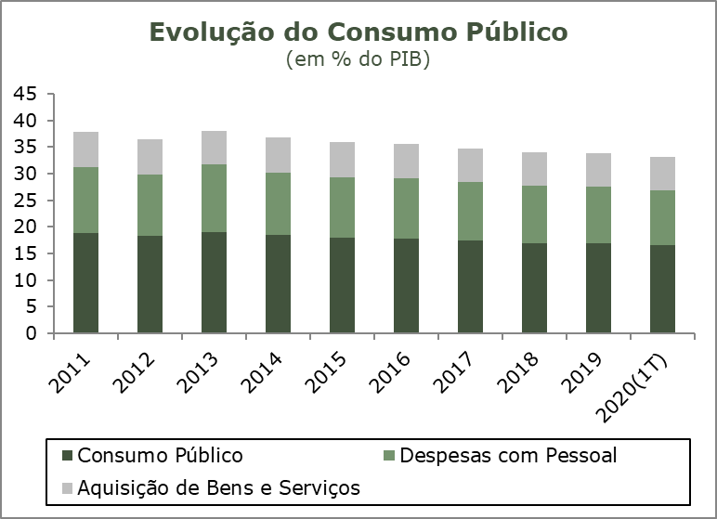
 | Refletindo a situação sanitária que se vive, a despesa total registou no primeiro trimestre de 2020 um crescimento de 4,3%, apoiada num crescimento homólogo de 18% da despesa com Subsídios e de 9,3% da despesa com os consumos intermédios. A despesa com as Prestações Sociais cresceu 3% e a política de atualizações salariais terá levado a despesa com o Pessoal a crescer 5,1% e a despesa de Capital a crescer 29,1%, refletindo esta um crescimento homólogo de 22,7% da despesa com a Formação Bruta de Capital Fixo (FBCF). Esta evolução foi parcialmente compensada por uma redução da despesa com Juros de 8,8%. No primeiro trimestre de 2020 a despesa total das Administrações Públicas representava 40,7% do PIB, mais 1,7 p.p. do que o primeiro trimestre de 2019, mas menos 2 p.p. do que o registado em todo o ano de 2019.

 | No primeiro trimestre de 2020 o consumo público registou um crescimento homólogo de 7,8%, um valor significativamente acima dos valores anuais registados nos anos anteriores. Para esta evolução contribuiu o crescimento de 5,1% das despesas com o Pessoal e o crescimento de 12,4% das despesas com a Aquisição de Bens e Serviços, a qual reflete, por sua vez, um crescimento de 9,3% dos consumos intermédios. Apesar deste comportamento, no primeiro trimestre de 2020 o Consumo Público tinha um peso de 16,6% do PIB, superior ao registado no trimestre homólogo (15,4%), mas ligeiramente inferior ao registado no ano de 2019 (16,9%).

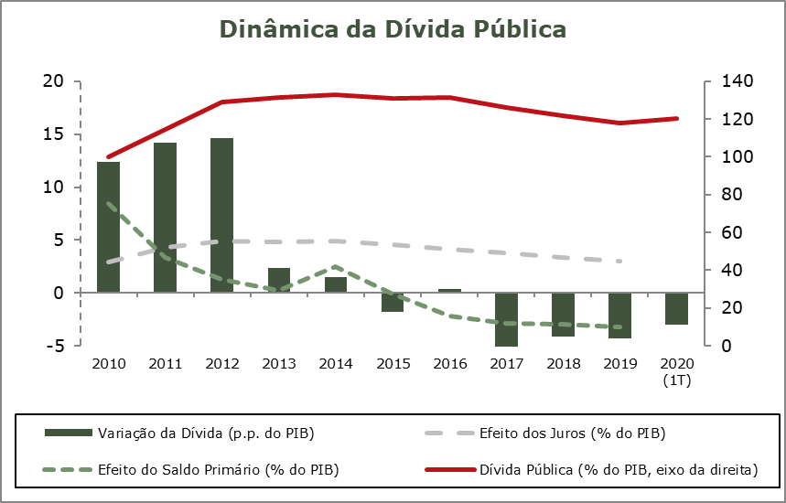
 | No final do primeiro trimestre de 2020, o stock de dívida pública bruta das Administrações Públicas representava 120,2% do PIB, menos 3,1 p.p. relativamente ao valor registado no trimestre homólogo, mas mais 2,5 p.p. que o valor registado no final de 2019.

Quadro_Table 7
QUADRO 7 |  |  |  |  |  |  |  |  |  |  |  |  | TABLE 7 | Índice/Index
Dinâmica da Dívida das Administrações Públicas - Em percentagem do PIB |  |  |  |  |  |  |  |  |  |  |  | -3.0 | Public debt dynamics - in percentage of GDP

 | 2010 | 2011 | 2012 | 2013 | 2014 | 2015 | 2016 | 2017 | 2018 | 2019 | I T 2019 | I T 2020
 |  |  |  |  |  |  |  |  |  |  | I Q 2019 | I Q 2020
1. Stock da dívida bruta (final do período) | 100.2 | 114.4 | 129.0 | 131.4 | 132.9 | 131.2 | 131.5 | 126.1 | 122.0 | 117.7 | 123.3 | 120.2 | 1. Stock of gross debt (end of the year figure)
2. Variação da dívida (p.p. do PIB) | 12.4 | 14.2 | 14.6 | 2.4 | 1.5 | -1.8 | 0.3 | -5.4 | -4.1 | -4.3 | -2.9 | -3.0 | 2. Change in debt (GDP p.p.)
3. Efeito dinâmico | 0.9 | 6.3 | 10.2 | 3.2 | 2.9 | -0.3 | -0.6 | -2.6 | -1.8 | -1.6 | : | : | 3. Snow-ball efect
Efeito juros | 2.9 | 4.3 | 4.9 | 4.8 | 4.9 | 4.6 | 4.1 | 3.8 | 3.4 | 3.0 | : | : | Interest effect
Efeito do crescimento nominal do PIB | -2.1 | 2.0 | 5.3 | -1.7 | -1.9 | -4.9 | -4.8 | -6.3 | -5.2 | -4.6 | : | : | Nominal growth of GDP effect
4. Efeito do Saldo Primário | 8.5 | 3.3 | 1.3 | 0.3 | 2.5 | -0.1 | -2.2 | -2.8 | -2.9 | -3.2 | : | : | 4. Primary balance effect
5. Outros | 3.1 | 4.5 | 3.1 | -1.0 | -3.9 | -1.3 | 3.2 | 0.0 | 0.6 | 0.5 | : | : | 5. Other
Quota de Mercado
 | Quota de Mercado | Exportações de Bens | Procura Externa
Fonte: BP e MF. |  |  |  |  |  |  |  |  |  |  |  |  | Source: BoP and MF.

